상품제안서
스테디 캘린더(주문제작형) | 상품코드: S26524

 |  |  |  |  |  |  | 02-713-8555 | www.synergygift.co.kr
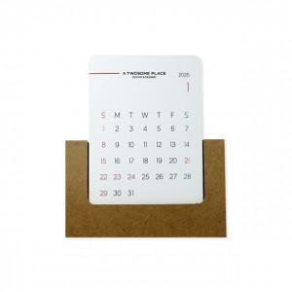 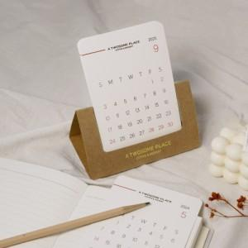 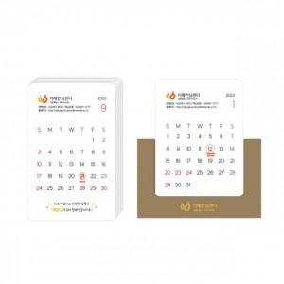

【상세/제작정보】 | 캘린더12장 풀컬러인쇄

【인쇄/포장옵션】 | 풀칼라 / 크라프트종이봉투

【공급단가】 | 수량 | 200~ | 500~ | 1,000~ | 3,000~ | 5,000~
*VAT별도 | 기본형 | 2,700원 | 2,030원 | 1,840원 | 1,750원 | 1,720원
 | 박추가형

【상품 URL】 | https://www.synergygift.co.kr:443/src/goods_detail.php?gdno=26524

